Sheet1
TASK | Taisho Report Survey Evaluation |  |  |  | Database: | 137
Link Apk | https://storage4.pitjarus.co/apk/taisho/Time1.0.16-040221-release.apk |  |  |  | Username:
Link Brief | https://drive.google.com/file/d/1oC-GVa1AZThB6rMgXhxgy7CvJfmof7yt/view?usp=sharing |  |  |  | Password:
DEVICE | HP Laptop 14s-cf0xxx
DATE TESTING | 2021-02-08

No | Menu | Test Scenario | Test Scenario | RESULT | Expectation | REMARKS | Note
1 | Download Report Stock Card | Klik Download | Download Stock Card | sesuai ekspektasi | 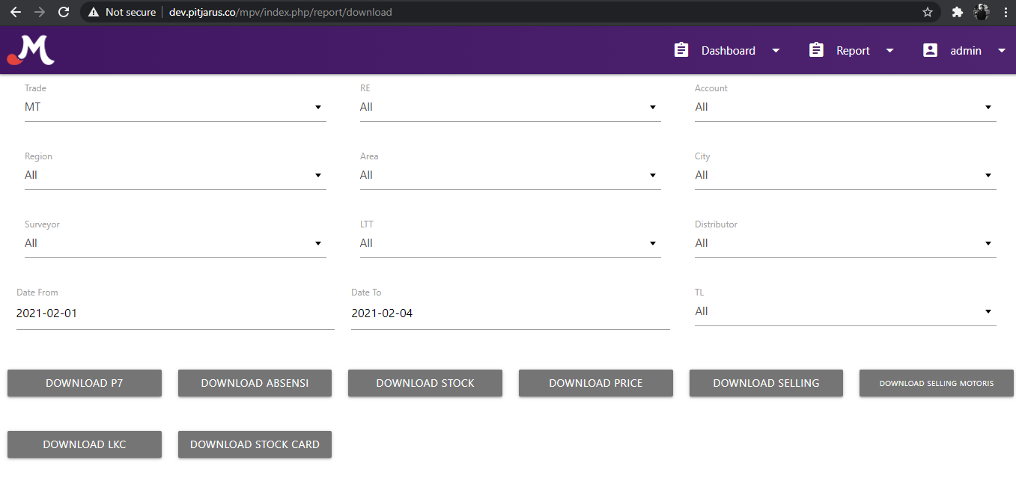 Pada Report Download Button Download Stock Card (sudah Sesuai)
 |  | Klik Download | Raw Data Stock Card | sesuai ekspektasi | Hasil Download Raw Report Stock Card, pada 5 Februari (Sudah Sesuai)
2 | Download Report Stock | Klik Download | Download Stock | sesuai ekspektasi | Pada Report Download Button Download Stock (sudah Sesuai)
 |  | Klik Download | Check Database & Test Reason Baru | sesuai ekspektasi | 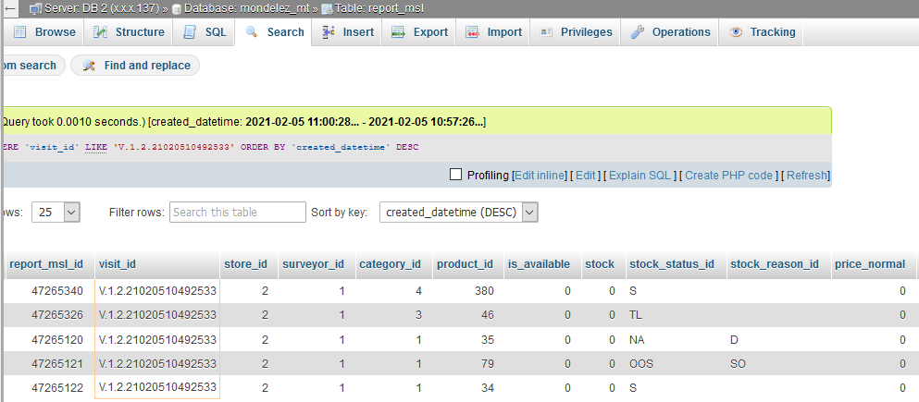 Saat Test dengan user, isian pada Reason Baru sudah masuk db. Dengan Visit_id: V.1.2.21020510492533 Toko: SUPERMARKET DUMMY Dengan Product: Belvita Madu & Coklat 80gr, DELISTED (Sudah Sesuai)
 |  | Klik Download | Check Database & Test Reason Baru | sesuai ekspektasi | Saat Test dengan user, isian pada Reason Baru sudah masuk db. Dengan Toko: SUPERMARKET DUMMY Dengan Product: Belvita Madu & Coklat 80gr, DELISTED (Sudah Sesuai)
 |  | Klik Download | Raw Data Report Stock | sesuai ekspektasi | Saat Test dengan user, isian pada Reason Baru sudah masuk db. Dengan Toko: SUPERMARKET DUMMY Dengan Product: Belvita Madu & Coklat 80gr, Dengan Status: DELISTED (Sudah Sesuai)

Conclusion overall test |  |  |  |  |  | Passed

 |  |  |  |  | Quality Control

 |  |  |  |  | Panji Aryo

